Кинотеатр
Conformance testing check-list (Android)
Category | ID | Checkpoint | APP_TITLE | Notes | Guidelines:
 |  |  | DEVICE |  | Разработка приложений Windows — рекомендации
Установка | CT-1 | Запускается ли программа после установки | Passed
 | CT-2 | Расположение программы в файловой системе по умолчанию | Passed
 | CT-3 | Расположение программы в файловой системе если путь сохранения изменен пользователем | Passed
 | CT-4 | Наличие ярлыков на рабочем столе | Not applied
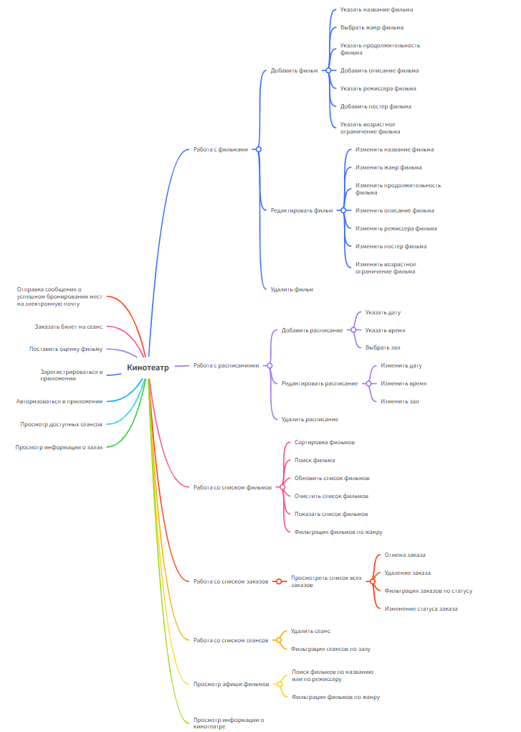
 | CT-5 | Есть ли установленный компонент в меню Пуск > Программы | Not applied
 | CT-6 | Установка программы для текущего пользователя/для всех пользователей компьютера | Not applied
 | CT-7 | Установка пользователем с правами админа | Not applied
 | CT-8 | Установка пользователем без прав админа | Not applied
Обновление | CT-9 | Автоматической обновление | Not applied
 | CT-10 | Ручное обновление | Passed
 | CT-11 | Проверка сохранности файлов, созданных до обновления | Passed
 | CT-12 | Проверка данных пользователя после обновления | Passed
 | CT-13 | Проверка основного функционала после обновления | Passed
Деинсталяция | CT-14 | Файлы должны удалиться | Not applied
 | CT-15 | Ярлык с рабочего стола удален | Not applied
 | CT-16 | Удалена запись из меню Пуск > Все программы | Not applied
Дизайн | CT-17 | Текстовая структура страниц не содержит лексические и грамматические ошибки; | Passed
 | CT-18 | Есть логотип и блок с контактной информацией; | Passed
 | CT-19 | Все кнопки имеют единую форму и цветовой стандарт; | Passed
 | CT-20 | Правильное отображениеи всех элементов на разных разрешениях экрана | Failed
 | CT-21 | Корректно работают кнопки сворачивания, разворачивания и закрытия приложения | Passed
 | CT-22 | Текст в уведомлениях отображается корректно. | Passed
 | CT-23 | При смене темы корректно ли изменяется цветовое оформление элементов | Passed
Работа в фоновом режиме | CT-24 | Приложение правильно сохраняет свое состояние, чтобы пользователь мог вернуться к предыдущим данным при возвращении. | Passed
Взаимодействие с устройствами | CT-25 | Проверить на ситуацию когда устройство в системе заявлено, а по факту недоступно (например, принтер) | Not applied
Вызов сторонних приложений | CT-26 | Проверить вызов сторонних приложений (если такое предусмотрено) | Not applied
Тестирование утечек памяти | CT-27 | После завершения ресурсоемких задач приложение (и его дочерние процессы) должно освободить ОЗУ. | Passed
Локализация Глобализация | CT-28 | При изменении языка изменяются надписи всех элементов | Passed
 | CT-29 | Оповещения отображаются на выбранном языке | Not applied
 | CT-30 | Корректное отображение цен с денежными символами (если это маркет) | Passed
Регистрация | CT-31 | Регистрация невозможна без заполнения обязательных полей | Passed
 | CT-32 | Регистрация невозможна при некорректном заполнении обязательных полей | Passed
 | CT-33 | После регистрации приходит уведомление на почту | Not applied
 | CT-34 | Оторажение информативных оповещений о содержании ошибок ввода | Passed
 | CT-35 | При выполнении регистрации создается запись в БД | Passed
Авторизация | CT-36 | Вход в акаунт при корректном заполнении полей | Passed
 | CT-37 | Вход в акаунт не выполняется при корректном логине, но неправильном пароле | Passed
 | CT-38 | Вход в акаунт не выполняется при корректном пароле, но неправильном логине | Passed
 | CT-39 | При входе в акаунт отображается профиль данного пользователя | Passed
 | CT-40 | При смене пользователя отображается профиль нового пользователя | Passed
Тестирование поиска | CT-41 | Корректны ли результаты поиска | Passed
 | CT-42 | Видно ли уведомление о результате поиска, при условии, что ничего не было обнаружено | Passed
 | CT-43 | Есть ли возможность выполнять поиск по регистрозависимым данным | Passed
 | CT-44 | Присутствуют ли на странице параметры фильтрации поиска | Passed
 | CT-45 | Может ли пользователь сортировать итоги поиска | Passed
Тестирование добавления фильма | CT-46 | Поля при добавлении фильма должны быть обязательно заполнены | Passed
 | СТ-47 | Строка добавления продолжительности фильма ограничена каким-либо значением | Passed
 | СТ-48 | В названии фильма допускаются все символы | Passed
 | СТ-49 | Проверка некоторых полей на дублирование (например, постер фильма не может повторяться) | Passed
 | СТ-50 | Возможность очистки всех полей для ввода значений для нового фильма | Passed
Функционал связанный с фильмами и расписаниями | СТ-51 | Редактирование информации о существующем фильме | Passed
 | СТ-52 | Удаление фильма из базы данных | Passed
 | СТ-53 | Добавление нового сеанса | Passed
 | СТ-54 | Проверка при добавлении или редактировании сеанса на прошедшую дату и время | Passed
 | СТ-55 | Удаление сеанса | Passed
Работа со списками (фильмы, заказы, сеансы) | СТ-56 | Сортировка списка фильмов по различным критериям | Passed
 | СТ-57 | Поиск фильма по названию в общем списке | Passed
 | СТ-58 | Фильтрация списка сеансов по залу | Passed
 | СТ-59 | Просмотр списка всех заказов пользователя | Passed
 | СТ-60 | Фильтрация списка заказов по статусу | Passed
Страница пользователя | СТ-61 | Процесс заказа билета на сеанс (от выбора места до подтверждения) | Passed
 | СТ-62 | Получение сообщения о успешном бронировании на электронную почту | Passed
 | СТ-63 | Смена пароля и адреса электронной почты пользователя | Passed
 | СТ-64 | Проверки при смене пароля и адреса электронной почты (например, адрес почты занят) | Passed
 |  | Passed | 51
 |  | Failed | 1
 |  | Blocked | 0
 |  | Not applied | 12
 |  | Not tested | 0

